ฝายเหมืองใหม่
 | โครงการสอบเทียบอาคารชลประทาน
 | สำนักบริหารจัดการน้ำและอุทกวิทยา กรมชลประทาน
 | (งบประมาณเงินทุนหมุนเวียนเพื่อการชลประทาน ปี 2555)

1 | ข้อมูลทางกายภาพ
 | 1.1 ข้อมูลระบบส่งน้ำที่ตั้งของอาคาร
 | - ข้อมูลทั่วไปของอาคาร |  | ปตร.น้ำฝายเหมืองใหม่ |  |  | อาคาร
 | - โครงการ |  | โครงการชลประทานเชียงใหม่
 | - ตำแหน่งที่ตั้ง กม. |  | 0 + 000 |  |  | คลองสายใหญ่
 | อำเภอ |  | จอมทอง |  |  | จังหวัด | เชียงใหม่
 | - พิกัด |  | N 2042742 |  | E 464630
 | - ลักษณะคลอง |  | ÿ คลองดิน |  | ÿ คลอดดาดคอนกรีต

 | 1.2 ข้อมูลอาคาร
 | - ชื่ออาคาร
 | - ประเภทบาน ÿ ประตูระบายน้ำบานตรง (Sluice gate) |  |  |  |  | 2 | บาน
 |  |  | ขนาดบาน | เส้นผ่านศูนย์กลางท่อ |  | 1.50 | เมตร
 |  | หมายเหตุ * | ปตร.มี 3 บาน เปิดระบายน้ำ 2 บาน เพราะอีก 1 บานท่อตัน
 | - ระดับพื้น Inlet |  |  |  |  | - | เมตร (ร.ท.ก.)
 | - ระดับพื้น Outlet |  |  |  |  | - | เมตร (ร.ท.ก.)
 | - ระดับพื้นธรณีอาคาร |  |  |  |  | 96.519 | เมตร (ร.ท.ก.)
 | - ปริมาณน้ำไหลผ่านสูงสุด |  |  |  |  | - | ลูกบาศก์เมตร/วินาที
 | - รัศมีความโค้งของบาน (สำหรับบานโค้ง) |  |  |  |  | - | เมตร

 | 1.3 รูปภาพอาคารชลประทาน
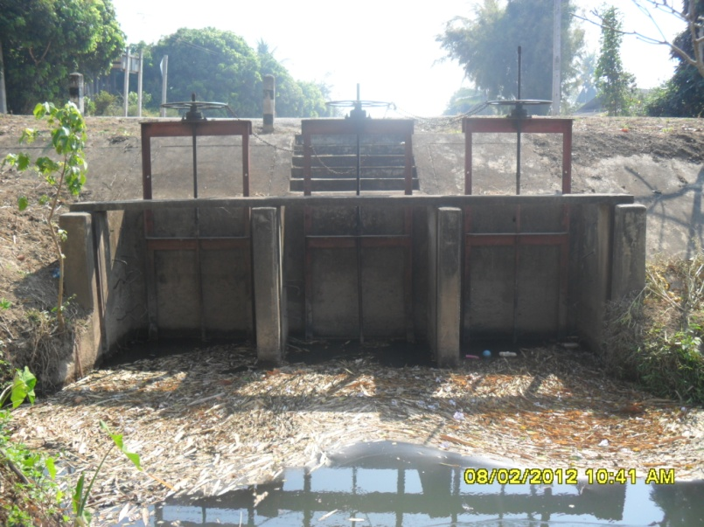

2 | ข้อมูลการสอบเทียบอาคารชลประทาน
 | ÿ ประตูระบายน้ำบานตรง (Sluice gate)
 | ÿ การไหลแบบอิสระ (Free flow)
 | สูตรการคำนวนสอบเทียบอาคาร

 | เมื่อ | Q = ปริมาณน้ำผ่านอาคาร (ลบ.ม./วินาที)
 |  | C = สัมประสิทธิ์ปริมาณน้ำเมื่อการไหลเป็นแบบอิสระ
 |  | L = ความกว้างของช่องประตูระบาย (เมตร)
 |  | Go = การเปิดบาน (เมตร)
 |  | H = ระดับน้ำด้านหน้าประตู - ระดับน้ำด้านท้ายประตู (เมตร)
 |  | g = ความเร่งเนื่องจากแรงโน้มถ่วง (เมตร/วินาที)

ที่ | ระดับน้ำ | ระดับ | H |  | ระยะเปิดบาน | Q | H/Go | Cd
 | ด้านเหนือน้ำ | ธรณี |  |  | (Go)
 | ม.(รทก./รสม.) | ม.(รทก./รสม.) |  |  | ม. | ลบ.ม./วินาที
1 | 98.35 | 96.52 | 1.83 | 5.9920 | 0.35 | 0.886 | 5.229 | 0.141
2 | 98.34 | 96.52 | 1.82 | 5.9757 | 0.50 | 1.042 | 3.640 | 0.116
3 | 98.33 | 96.52 | 1.81 | 5.9592 | 0.65 | 1.336 | 2.785 | 0.115
4 | 98.32 | 96.52 | 1.80 | 5.9427 | 0.80 | 1.560 | 2.250 | 0.109
5 | 98.31 | 96.52 | 1.79 | 5.9262 | 0.95 | 1.596 | 1.884 | 0.094

สอบเทียบอาคาร ปตร.น้ำฝายเหมืองใหม่ โครงการ ชลประทานเชียงใหม่

3 | ข้อมูลการเปิดบานในระดับต่างๆ

ที่ | ระดับน้ำ | ระดับธรณี | H | ระยะเปิดบาน | H/Go | Cd | ปริมาณน้ำไหลผ่าน
 | ด้านเหนือน้ำ |  |  | (Go)
 | ม.(รทก./รสม.) | ม.(รทก./รสม.) |  | ม. |  |  | ลบ.ม./วินาที
1 | 98.35 | 96.52 | 1.83 | 0.35 | 5.229 | 0.140 | 0.8811
2 | 98.34 | 96.52 | 1.82 | 0.50 | 3.640 | 0.121 | 1.0844
3 | 98.33 | 96.52 | 1.81 | 0.65 | 2.785 | 0.111 | 1.2866
4 | 98.32 | 96.52 | 1.80 | 0.80 | 2.250 | 0.104 | 1.4876
5 | 98.31 | 96.52 | 1.79 | 0.95 | 1.884 | 0.100 | 1.6875

หมายเหตุ สามารถนำไปใช้คำนวณในการยกบานระบายที่ระดับต่างๆ โดยป้อนข้อมูลระดับด้านเหนือน้ำและระดับที่ต้องการยกบาน
 | จะสามารถทราบปริมาณน้ำไหลผ่านอาคารได้ (กรอกข้อมูลในช่องว่างเท่านั้น ยกเว้นช่องสีทึบ)

